2.3StandardProperties
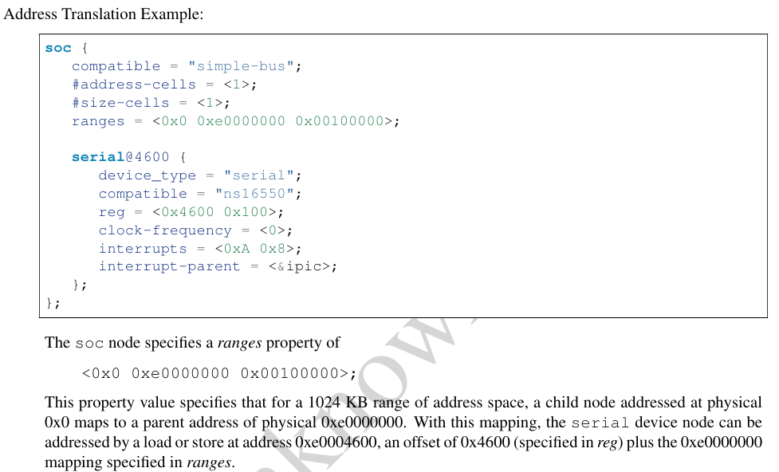
2.3.1compatible |  | <stringlist>

2.3.2 model

2.3.3 phandle
 |  | pic@10000000 {
 |  | phandle = <1>;
 |  | interrupt-controller;
 |  | reg = <0x10000000 0x100>;
 |  | };
 | Và:
 |  | uart@101f1000 {
 |  | interrupt-parent = <1>; // tham chiếu đến node pic thông qua phandle = 1
 |  | interrupts = <5>;
 |  | };
 | 🚫 Không phải là:
 |  | uart@101f1000 {
 |  | interrupt-controller; // ❌ Không đúng — UART không phải controller
 |  | reg = <0x10000000 0x100>; // ❌ Không đúng — đây là reg của PIC, không phải UART
 |  | interrupts = <5>;
 |  | };
 |  | ⚠️ Vì interrupt-parent = <1>; chỉ nói rằng PIC nào là controller, chứ không phải nhúng thông tin của controller vào node này.
 | ✅ Ý nghĩa thực sự của interrupt-parent = <1>;
 |  | Nó chỉ định mối quan hệ:
 |  | → UART sử dụng bộ điều khiển ngắt là pic@10000000 (thông qua phandle = 1).
 |  | Khi kernel đọc Device Tree:
 |  | Nó sẽ hiểu rằng uart@101f1000 có một ngắt số 5.
 |  | Và ngắt này thuộc về bộ điều khiển được định nghĩa tại pic@10000000.

2.3.4status
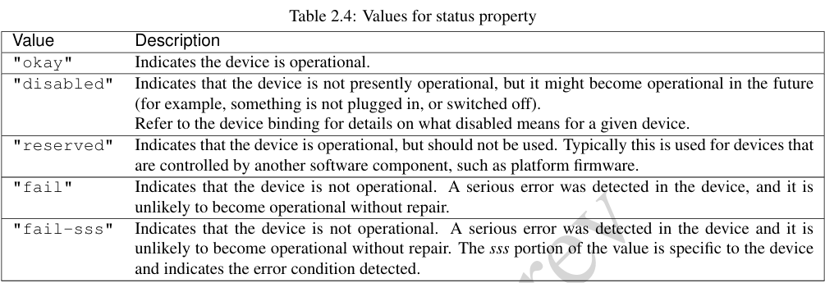

2.3.5#address-cellsand#size-cells

2.3.6 reg

2.3.7 virtual-reg

2.3.8 ranges

